CONTENÇÃO RÁPIDA
EMPUXO EM CONTENÇÃO – CARGAS NO PILAR E NA LAJE ALVEOLAR
PILAR – CARGA TRAPEZOIDAL
PILAR – MOMENTOS
LAJE – PAINEL MAIS CARREGADO (P1)

Como usar: células CINZA são entradas (preencha/edite). As demais são calculadas. Empuxo de Rankine, solo sem coesão (a favor da segurança); valores característicos (sem γf); 1 tf = 10 kN. A coluna Status fica verde quando está Ok. O RESUMO abaixo traz o que lançar no modelo (Eberick/TQS) e na tabela do fabricante da laje alveolar.

RESUMO – VALORES PARA LANÇAR

Item | Resultado |  | Status | O que é
Empuxo |  |  |  | Coeficiente adotado – item 2.1
Aviso
Pilar p,topo |  |  |  | Carga trapezoidal no pilar: valor no topo – item 3.1
Pilar p,base |  |  |  | Carga trapezoidal no pilar: valor na base – item 3.1
Resultante |  |  |  | Solo + Sc, aplicada a y,E da base – item 3.2
Modelo pilar |  |  |  | Modelo estrutural do pilar – item 4.1
R,topo |  |  |  | Força que o pilar entrega à laje/viga do topo – item 4.2
M,base |  |  |  | Momento na base do pilar – item 4.2
M,vão |  |  |  | Maior momento positivo e altura a partir da base – item 4.2
M(x) |  |  |  | Momento na cota x – item 4.2
Laje p,total |  |  |  | Painel inferior: comparar com a tabela do fabricante – item 5.1
Laje g / q |  |  |  | Cargas lineares no painel inferior – item 5.1
Laje Mk / Vk |  |  |  | Esforços no painel inferior, vão L – item 5.1

1 . DADOS DE ENTRADA

1.1 Solo
γ | 18 | kN/m³ |  | Peso específico do solo.
φ | 18 | ° |  | Ângulo de atrito do solo (ver aba DADOS DO SOLO, col. G).
Sc | 5 | kN/m² |  | Sobrecarga no terreno (veículos leves ≈ 5 a 10; só pedestres ≈ 2,5 a 5).
1.2 Geometria
H | 2.5 | m |  | Altura da contenção: da base até o topo do terreno contido.
D |  | m |  | Largura de influência no pilar: intermediário = (vão esq. + vão dir.)/2; extremidade = vão/2.
bw | 1.25 | m |  | Largura da placa de laje alveolar = altura de cada painel deitado na contenção.
L |  | m |  | Vão que a placa vence entre pilares (padrão = D; altere se for diferente).
1.3 Modelo
Empuxo | Ativo | - |  | Ativo (Ka): parede pode se deslocar. Repouso (K0): topo travado, estrutura rígida.
Pilar | Engaste-apoio | - |  | Modelo do pilar: escolha na tabela do item 4.1 (define o resumo).
x | 0 | m |  | Cota de verificação do momento, medida a partir da base (x = 0 → base).

2 . COEFICIENTE DE EMPUXO E PRESSÕES

Rankine, parede vertical e terreno horizontal. A sobrecarga Sc vira uma pressão constante K·Sc em toda a altura; o solo dá uma pressão triangular K·γ·z (zero no topo, máxima na base).
2.1 Coeficiente
Ka |  | - |  | Empuxo ativo: tan²(45° − φ/2).
K0 |  | - |  | Empuxo em repouso: 1 − sen φ.
K |  | - |  | Coeficiente adotado (item 1.3).
2.2 Pressões
h,eq |  | m |  | Altura de solo equivalente à sobrecarga (Sc/γ).
σ,topo |  | kN/m² |  | Pressão no topo: K·Sc.
σ,base |  | kN/m² |  | Pressão na base: K·(Sc + γ·H).
σ,solo |  | kN/m² |  | Pressão na base só do solo: K·γ·H (sem Sc).

3 . PILAR – CARGA PARA LANÇAR NO MODELO

Lançar no pilar como carga horizontal TRAPEZOIDAL: p,topo no topo e p,base na base (pressão × largura de influência D). Se preferir carga concentrada, use a resultante E no ponto de aplicação y,E.
3.1 Carga distribuída
p,topo |  | kN/m |  | Carga no topo do pilar: σ,topo·D.
p,base |  | kN/m |  | Carga na base do pilar: σ,base·D.
Δp |  | kN/m |  | Parcela triangular (p,base − p,topo).
3.2 Resultante
E |  | kN |  | Resultante total (solo + Sc).
E |  | tf |  | Resultante total em tf.
y,E |  | m |  | Ponto de aplicação de E, medido a partir da base.
E,solo |  | kN |  | Resultante só do solo, a H/3 da base (= M23 da aba MURO DE ARRIMO).
E,solo |  | tf |  | Idem em tf (= M24 da aba MURO DE ARRIMO).

4 . PILAR – ESFORÇOS (característicos)

Sinal: M negativo = tração na face do pilar em contato com o solo; M positivo = tração na face externa. R,topo é a força horizontal que o pilar entrega à laje/viga do topo. Com laje ou viga travando o topo use Engaste-apoio; Balanço só se nada travar o topo.
4.1 Comparação dos modelos
Modelo | R,topo (kN) | R,base (kN) | M,base (kN·m) | M,vão (kN·m) | y,M (m) | M(x) (kN·m)
Balanço |  |  |  | 0.00 | -
Engaste-apoio
Biapoiado
4.2 Modelo adotado (item 1.3)
R,topo |  | kN |  | Força horizontal que vai para a laje/viga do topo.
R,base |  | kN |  | Força horizontal que vai para a fundação.
M,base |  | kN·m |  | Momento na base do pilar.
M,vão |  | kN·m |  | Maior momento positivo ao longo do pilar (0 no balanço).
y,M |  | m |  | Altura do M,vão a partir da base.
M(x) |  | kN·m |  | Momento na cota x (item 1.3).

5 . LAJE ALVEOLAR – CARGA EM CADA PAINEL

Placas deitadas, uma sobre a outra, vencendo o vão L entre pilares. Painel 1 = inferior (mais carregado). Cada painel usa a pressão da sua borda inferior (a favor da segurança). g = solo (permanente); q = sobrecarga (variável). p,total é o valor a comparar com a sobrecarga da tabela do fabricante.
5.1 Painel inferior (o mais carregado)
n |  | un |  | Número de painéis na altura H.
σg |  | kN/m² |  | Pressão do solo na borda inferior do painel 1.
σq |  | kN/m² |  | Pressão da sobrecarga (constante na altura).
p,total |  | kN/m² |  | Pressão total no painel 1 → comparar com a tabela do fabricante.
g |  | kN/m |  | Carga permanente linear no painel 1 (σg × largura).
q |  | kN/m |  | Carga variável linear no painel 1 (σq × largura).
Mk |  | kN·m |  | Momento no painel 1, biapoiado nos pilares: (g+q)·L²/8.
Vk |  | kN |  | Cortante / reação de cada lado no pilar: (g+q)·L/2.
5.2 Todos os painéis
Painel | z,topo (m) | z,base (m) | σg (kN/m²) | σq (kN/m²) | p,total (kN/m²) | g (kN/m) | q (kN/m) | Mk (kN·m) | Vk (kN)
1
2
3
4
5
6
7
8
9
10

6 . DIAGRAMAS DE CARGA (atualizam automaticamente)

Gráficos de dispersão desenhados a partir da tabela de coordenadas do item 6.1. À esquerda: pilar com a carga trapezoidal (kN/m), a resultante E e as reações. À direita: parede de placas alveolares com a pressão real (vermelho) e a pressão adotada em cada painel (azul, constante = valor da borda inferior). O eixo está em PRESSÃO (kN/m²); os rótulos P1, P2… trazem a CARGA NA PLACA (kN/m) = pressão × bw, a mesma da tabela 5.2 (ex.: 23,75 × 1,25 = 29,69 kN/m de solo e 2,64 × 1,25 = 3,30 kN/m de sobrecarga).
PILAR – CARGA TRAPEZOIDAL (kN/m)
 | Pilar |  | Carga (kN/m) |  | Sc | solo |  | seta |  | seta |  | seta |  | seta |  | seta |  | E |  | R,topo |  | R,base |  | p,topo = 17,25 kN/m
0 | 0 | 0 | 2.5 | 17.24795767 | 2.5 | 146.6076402 | 0.41666666667 | 120.73570369 | 0.83333333333 | 94.863767187 | 1.25 | 68.991830682 | 1.6666666667 | 43.119894176 | 2.0833333333 | 198.35151321 | 0.90909090909 | 0 | 2.5 | 0 | 0 | 17.24795767 | 2.5
0 | 2.5 | 17.24795767 | 2.5 | 17.24795767 | 0 | 0 | 0.41666666667 | 0 | 0.83333333333 | 0 | 1.25 | 0 | 1.6666666667 | 0 | 2.0833333333 | 0 | 0.90909090909 | -60.367851846 | 2.5 | -60.367851846 | 0
 |  | 172.4795767 | 0
 |  | 0 | 0
LAJE ALVEOLAR – PRESSÃO (kN/m²) E CARGA NA PLACA (kN/m)
 | Placas |  | Pressão real |  | Sc | solo |  | seta |  | seta |  | seta |  | Pressão adotada por painel |  | junta 1 |  | junta 2 |  | junta 3 |  | junta 4 |  | junta 5
0 | 0 | 0 | 2.5 | 2.639320225 | 2.5 | 20.454731744 | 0.625 | 14.516261238 | 1.25 | 8.5777907313 | 1.875 | 26.39320225 | 0 | 0 | 1.25 |  | 2.5 |  | 3.75 |  | 5 |  | 6.25
0 | 2.5 | 2.639320225 | 2.5 | 2.639320225 | 0 | 0 | 0.625 | 0 | 1.25 | 0 | 1.875 | 26.39320225 | 1.25 | 27.712862363 | 1.25 |  | 2.5 |  | 3.75 |  | 5 |  | 6.25
 |  | 26.39320225 | 0 |  |  |  |  |  |  |  |  | 14.516261238 | 1.25
 |  | 0 | 0 |  |  |  |  |  |  |  |  | 14.516261238 | 2.5
 |  |  |  |  |  |  |  |  |  |  |  | 14.516261238 | 2.5
 |  |  |  |  |  |  |  |  |  |  |  | 14.516261238 | 2.5
 |  |  |  |  |  |  |  |  |  |  |  | 14.516261238 | 2.5
 |  |  |  |  |  |  |  |  |  |  |  | 14.516261238 | 2.5
 |  |  |  |  |  |  |  |  |  |  |  | 14.516261238 | 2.5
 |  |  |  |  |  |  |  |  |  |  |  | 14.516261238 | 2.5
 |  |  |  |  |  |  |  |  |  |  |  | 14.516261238 | 2.5
 |  |  |  |  |  |  |  |  |  |  |  | 14.516261238 | 2.5
 |  |  |  |  |  |  |  |  |  |  |  | 14.516261238 | 2.5
 |  |  |  |  |  |  |  |  |  |  |  | 14.516261238 | 2.5
 |  |  |  |  |  |  |  |  |  |  |  | 14.516261238 | 2.5
 |  |  |  |  |  |  |  |  |  |  |  | 14.516261238 | 2.5
 |  |  |  |  |  |  |  |  |  |  |  | 14.516261238 | 2.5
 |  |  |  |  |  |  |  |  |  |  |  | 14.516261238 | 2.5
 |  |  |  |  |  |  |  |  |  |  |  | 14.516261238 | 2.5
 |  |  |  |  |  |  |  |  |  |  |  | 14.516261238 | 2.5

6.1 Coordenadas do desenho (não editar)
Série | x | y (m)
Pilar | 0.00 | 0.00
 | 0.00
Carga (kN/m) | 0.00

 |  | 0.00
 | 0.00 | 0.00
Sc | solo
 |  | 0.00
seta
 | 0.00
seta
 | 0.00
seta
 | 0.00
seta
 | 0.00
seta
 | 0.00
E
 | 0.00
R,topo

R,base | 0.00 | 0.00
 |  | 0.00

 |  | 0.00

 |  | 0.00
Placas | 0.00 | 0.00
 | 0.00
Pressão real | 0.00

 |  | 0.00
 | 0.00 | 0.00
Sc | solo
 |  | 0.00
seta
 | 0.00
seta
 | 0.00
seta
 | 0.00
Pressão adotada por painel

junta 1

junta 2

junta 3

junta 4

junta 5

junta 6

junta 7

junta 8

junta 9

 |  | 0.00

7 . CONFERÊNCIA DA ABA MURO DE ARRIMO

Pontos encontrados na aba original (nada foi alterado nela). Esta aba já calcula tudo corrigido.
7.1 Região L2:X40 (a que você usa)
M11:M12 | #REF! – referência apagada. São cópias antigas de M22/M23 (corretas). Podem ser apagadas.
M22:M26 | Carga no pilar só com o solo, sem a sobrecarga Sc (M30/M31 já incluem). Aqui: E (com Sc) e E,solo (sem Sc) – item 3.2.
M26 | Momento sem unidade: o resultado é em tf·m (base do pilar em balanço, sem Sc).
M28 | M25·M24/M27 com M27 = M25 → sempre igual a M24 (redundante, não é erro).
M34 | Só vale na cota 0 (usa H² na parcela uniforme). M36 é a fórmula certa para qualquer cota.
M40 | 'Biapoiado' é na verdade engastado na base e apoiado no topo. Certo na cota 0 (−78,15 kN·m); para cota ≠ 0 os termos em x estão com sinal trocado e x²·Δp/2 aparece duplicado. Corrigido no item 4.1.
P22:R27 | Laje alveolar correta para o painel inferior (pressão na base × bw). O item 5 detalha todos os painéis.
M24 | kN → tf por ×0,1 (1 tf = 9,81 kN) fica ~2% abaixo do exato; mantido por ser a convenção usual.
M8 | Pilar travado no topo quase não se desloca: empuxo em repouso (K0) é mais realista que o ativo. Para φ = 18°: Ka = 0,53 e K0 = 0,69 (+31%). Use a entrada Empuxo (item 1.3).
7.2 Restante da aba (colunas A–C)
B20 / B28 | #NUM! e #DIV/0!: a alvenaria pede 3,43 cm²/m e Ø8 em todo furo dá só 2,51 cm²/m → espaçamento '0 furos' e divisão por zero. Na prática: Ø8 não basta, usar Ø10 em todo furo (3,93 cm²/m).
B8 / B9 | Coesão e φ dão 0: NSPT (B4) = 0 não existe na tabela DADOS DO SOLO. Sem efeito, pois o Ka de B33 é digitado.
B33 | Ka = 0,36 digitado, sem ligação com φ. A aba usa 3 valores diferentes: 0,36 (B33), 0,528 (M8) e 0,75 (CÁLCULO FECHAMENTO).
B24 | Esbeltez do pilar usa a altura da alvenaria (1,75 m) em vez da do pilar (3,85 m). Com 3,85 m dá ≈ 25,7 < 30 → segue 'Sim', por acaso.
B52:B66 | Pilar 20×30 não passa: Kc = 0,25 fora de tabela, Ks = 0,028 digitado não corresponde, As = 58 cm² (48 barras). Momento com (H/3 + 0,6) sem origem clara e sem Sc.
B15 | TABELAS LÍBANO com μ digitados para La/Lb = 0,91: se mudar H ou D, os coeficientes não se atualizam.
B90 | Peso da sapata fixo (1,2 × 1,0 × 0,5 m).

MURO DE ARRIMO
Estimativa de Parâmetros dos Solos - Argilas/ Areias - CURSO DOMINE ENGENHARIA ESTRUTURAL V2.0 |  |  |  |  |  |  |  |  |  |  |  |  | ....
DADOS SOLO E PILARES: |  |  |  |  | Sc | 5 | kN/m²
TIPO DE SOLO | Argila/ Silte Média(SPT 6-9) |  |  |  | Peso específico (γ): | 18 | KN/m³
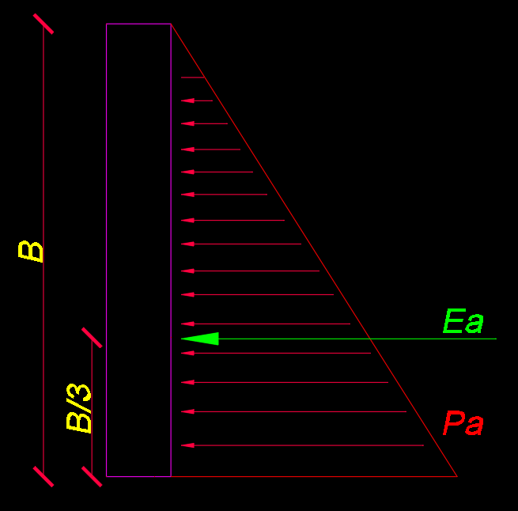
NSPT (laudo de sondagem) | 0 |  |  |  | Altura pilar (H): | 2.5 | m |  |  | Ka = tan²(45 - 30/2) = tan²(30) = 0.33
Altura pilar (H): | 3.85 | m |  |  | Distância entre pilares (D): | 6.535 | m |  |  | Ka = tan²(45 - φ/2)
Distância entre pilares (D): | 4.25 | m
Peso específico (γ): | 18 | KN/m³ |  |  | ângulo de atrito | 18 | º
Coesão [c]: |  | Kpa |  |  | Ka | 0.53
Ângulo de atrito (φ): |  |  |  |  | Tensão (σa): KN/m² | 45.00 | KN/m²
Considerar solo coesivo? | Não |  |  |  | Pa=σa.Ka - 2.c.√Ka | 23.75 | KN/m² |  | Sobrecargas em lajes
AVISOS |  |  |  |  | Ea=(Pa.H)/2 | 29.69 | KN/m |  | bw,laje | 1.25 | m | Largura da laje.
Solo se autosustenta? | Não |  |  |  | Ea(total)=Ea.D | 194.04 | KN |  | h | 2.50 | m | Altura da contenção.
Esbeltez do pilar abaixo do limite? | Sim |  |  |  | Carga no pilar (lançar no pilar) | 19.40 | Tf |  | h,eq | 0.28 | m | Altura equivalente ocasionada pela sobrecarga.
Esbeltez da alvenaria abaixo do limite? | Sim |  |  |  | Ponto de aplicação=B/3 | 0.83 | m |  | Pa | 23.75 | KN/m² | Tensão atuante.
Momento alvenaria abaixo do limite? | Sim |  |  |  | Momento no Pilar | 16.17 |  |  | Pa = G | 29.69 | KN/m | Resultante na laje devido às cargas permanentes.
Alvenaria resiste ao cisalhamento? | Sim |  |  |  | Aplicar carga em: | 0.83 | m |  | Pa = Q | 3.30 | KN/m | Resultante na laje devido às cargas variáveis.
Alvenaria resiste a carga gravitacional? | #DIV/0! |  |  |  | Aplicar carga: | 19.40 | tf
 |  |  |  |  | h,eq | 0.28 | m
Altura efetiva da contenção: | 0.96 | m |  |  | Pa,sup | 17.25 | KN/m
Peso alvenaria (aplicar no baldrame) | 1590.84 | kgf/m |  |  | Pa,inf | 172.48 | KN/m
CÁLCULO DAS CARGAS
Ka | 0.36 |  |  |  | Momento Pilar engastado/livre
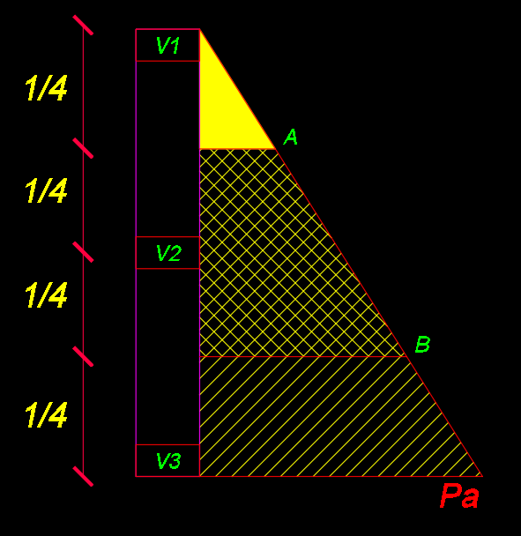
Tensão (σa): KN/m² | 69.30 | KN/m² |  |  | Momento máximo | 215.60 | kN*m
Pa=σa.Ka - 2.c.√Ka | 24.95 | KN/m² |  |  | Cota de verificação | 0 | m
Ea=(Pa.H)/2 | 48.02 | KN/m |  |  | Momento máximo variado | 215.60 | kN*m
Ea(total)=Ea.D | 204.11 | KN
Carga no pilar (lançar no pilar) | 20.41 | Tf |  |  | Momento Pilar biapoiado
Ponto de aplicação=B/3 | 1.28 | m |  |  | Cota de verificação | 0 | m | em ajuste
Momento no Pilar | 26.19 |  |  |  | Momento máximo variado | -78.15 | kN*m
Aplicar carga em: | 1.28 | m
Aplicar carga: | 20.41 | tf
Tensão A= | 4.16 | KN/m²
Tensão B= | 20.79 | KN/m²
Carga Placa 1 h100cm | 4.16 | kN/m
Carga Placa 2 h100cm | 8.32 | kN/m
Carga Placa 3 h100cm | 12.47 | kN/m
Carga Placa 4 h100cm | 16.63 | kN/m
Carga Placa 5 h100cm | 20.79 | kN/m
Carga Placa 6 h100cm | 24.95 | kN/m
DIMENSIONAMENTO PILAR
Momento fletor (Mk): | 38439.93 | Kgf.m
Momento fletor (Md): | 53815.90 | Kgf.m
dimensões pilar (h): | 30 | cm
dimensões pilar (b): | 20 | cm

As mín: | 0.9 | cm²
d: | 25.875 | cm
cobrimento: | 3
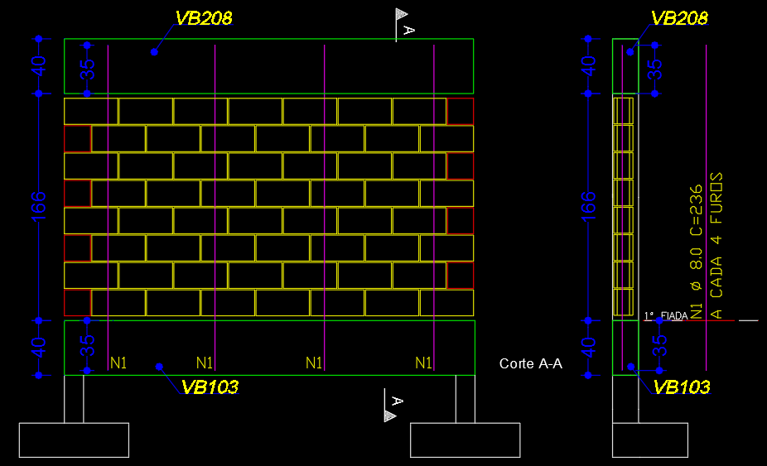
estribo: | 5 | mm
Ø barra: | 12.5 | mm
Kc=(b.d²)/Md | 0.25 | *ver tabela
Ks (tabela): | 0.028 | *ver tabela
As cálculado: | 58.24 | cm²
Qtd de barras cálculado: | 48 | barras/ lado
Qtd de barras mínima: | 1 | barras

DIMENSIONAMENTO VIGA
Momento fletor (Md) (Ver no Eberick): | 1188 | Kgf.m
dimensões viga (h): | 40 | cm
dimensões viga (b): | 19 | cm

As mín: | 1.14 | cm²
d: | 36.1 | cm
cobrimento: | 3
estribo: | 5 | mm
Ø barra: | 8 | mm
Kc=(b.d²)/Md | 20.84 | *ver tabela
Ks (tabela): | 0.023 | *ver tabela
As cálculado: | 0.76 | cm²
Qtd de barras cálculado: | 2 | barras
Qtd de barras mínima: | 3 | barras
 |  |  | Ø | cm²
 |  |  | 6.3 | 0.31
Área de alvenaria | 13.3 | m² | 8 | 0.50
Peso dos BlOCOS | 25.6 | KN | 10 | 0.79
Peso GRAUTE | 0.2 | KN | 12.5 | 1.23
Peso PILAR | 5.8 | KN | 16 | 2.01
Peso VIGA | 23.1 | KN | 20 | 3.14
Peso SAPATA | 15 | KN | 25 | 4.91
Quantidade de blocos entre pilares | 160 | blocos
Peso total da seção do muro | 69.7 | KN

ASSENTAMENTO
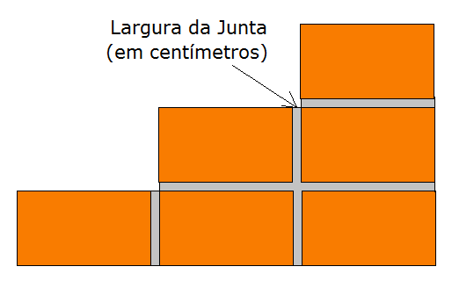

Materiais Para Assentamento de tijolo furado

- Incluída perda de 7% para tijolos |  |  |  | ASSENTAMENTO |  |  | 1 BETONEIRA
- Descontar a área das portas e janelas da área da parede |  |  |  | TRAÇO EM LATAS DE 18L |  | 10L | 18L | 10L
- A junta entre os tijolos normalmente é de 1,5 cm |  |  |  | CIMENTO | 3.2 | 5.8 | 4.2 | 7.5
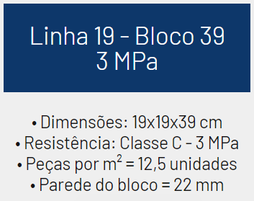
Proporção de Cimento | 1 |  |  | CAL | 0.4 | 2.9 | 0.6 | 3.8
Proporção de Cal | 0.5 |  |  | AREIA | 14.6 | 26.3 | 18.8 | 33.9
Proporção de Areia | 4.5
Largura da Junta | 1 | cm |  | ÁGUA | 1.5 | 2.6 | VOLUME DE ARGAMASSA
Largura Tijolo | 19 | cm | ÁGUA/CIMENTO | 0.45 |  |  | M³/M² | TOTAL M³
Altura Tijolo | 19 | cm |  |  |  |  | 0.02042 | 0.27
Comprimento Tijolo | 39 | cm | QTD | BETONEIRA 400L (350L)
Peso do bloco | 16 | kg
Área de Parede | 13.284 | m2 |  | 0.7752
Resultado:
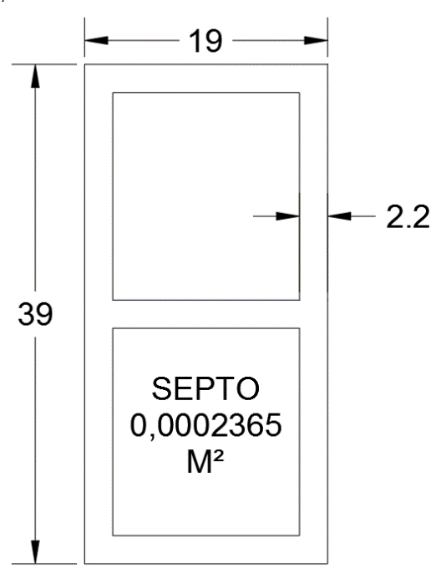
Quantidade de cimento | 1.6 | saco de 50 kg
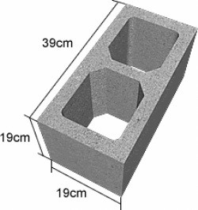
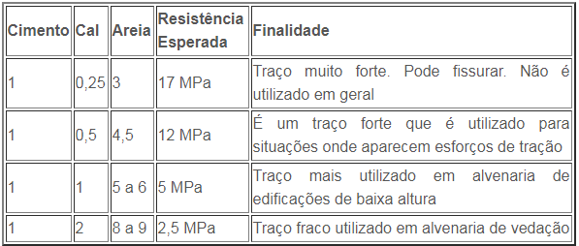
Quantidade de cal | 1.0 | saco de 20 Kg
Quantidade de areia | 0.3 | m3
Quantidade de tijolos | 160 | unidades

GRAUTE
QTD DE GRAUTES | 11 | GRAUTES
ÁREA DO SEPTO | 0.0002365 | M²
VOLUME DE GRAUTE | 0.010015775 | M³
PESO ESPECÍFICO GRAUTE | 24 | KN

KC E KS
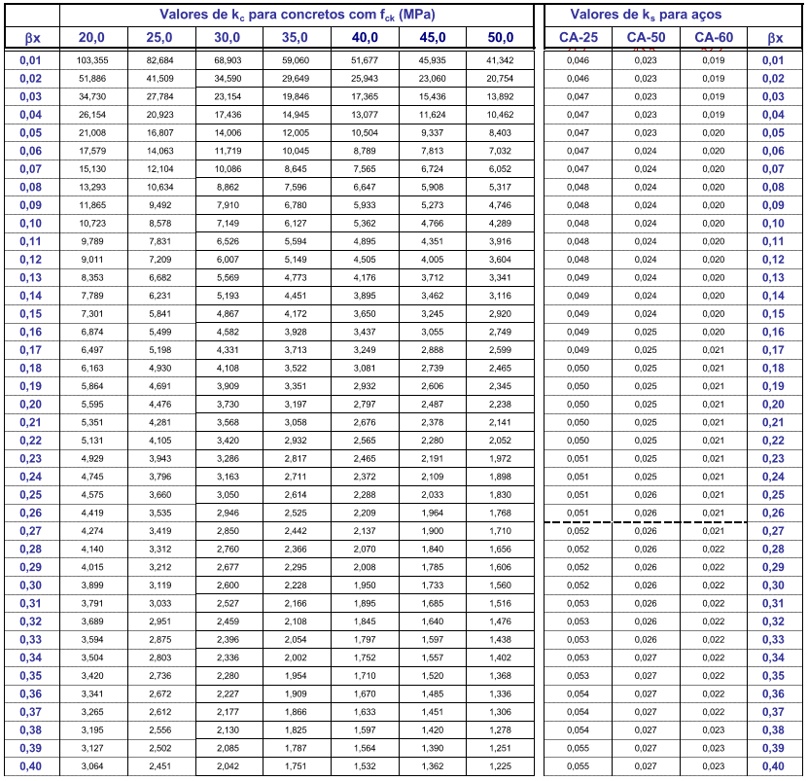
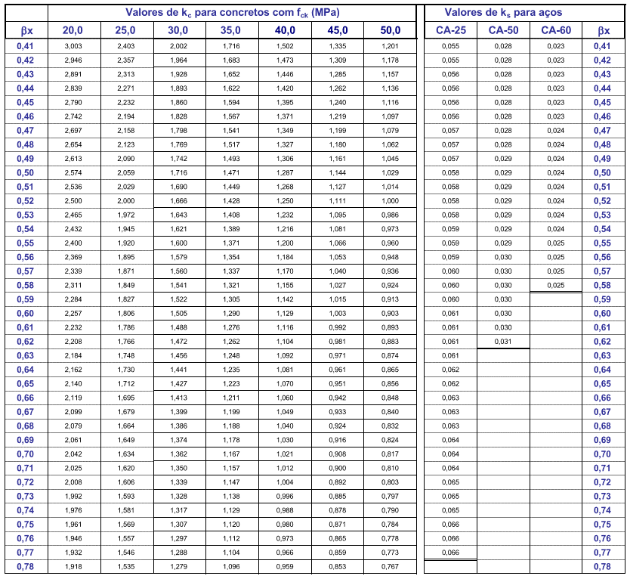

TABELAS LÍBANO
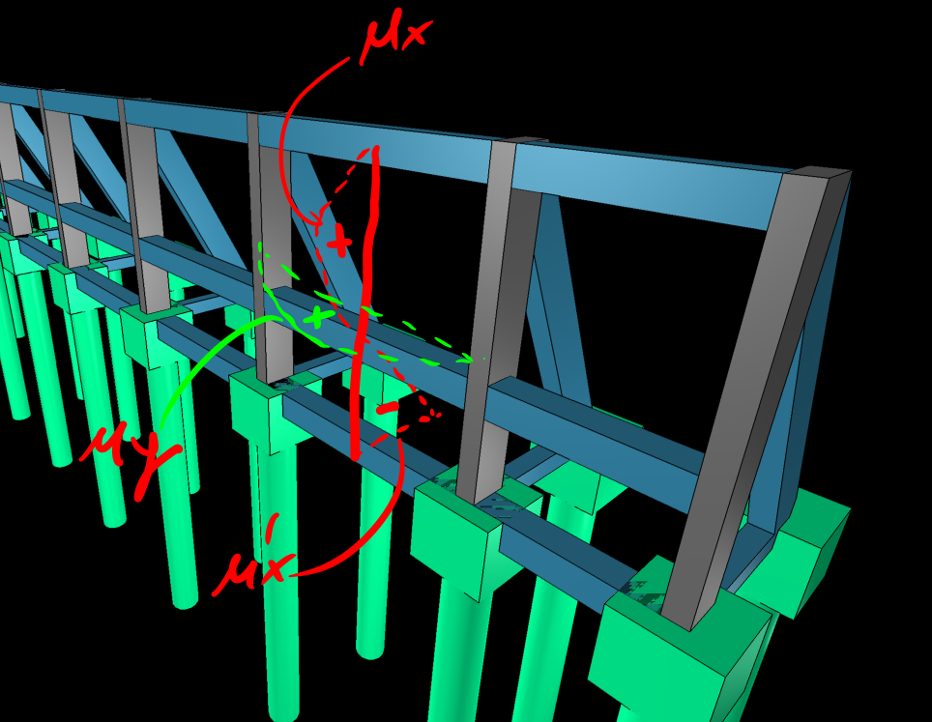
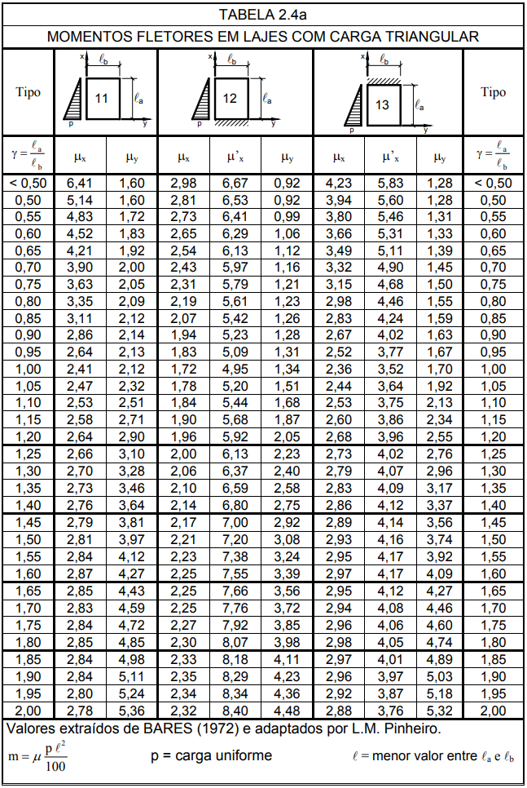
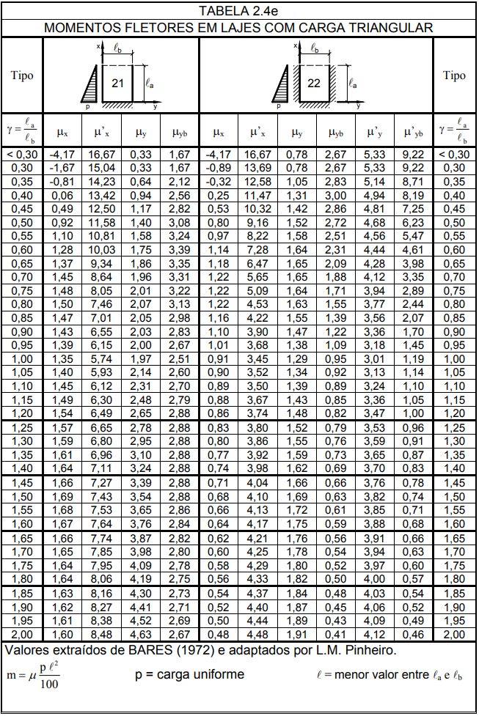
La | 3.85
Lb | 4.25
y | 0.91
μx | 2.06 | mμx | 7.62 | Kn.m/m
μ'x | 6.37 | mμ'x | 23.56 | Kn.m/m
μy | 2.4 | mμy | 8.88 | Kn.m/m
p | 24.95
l (menor entre La e Lb | 3.85

